Sheet1
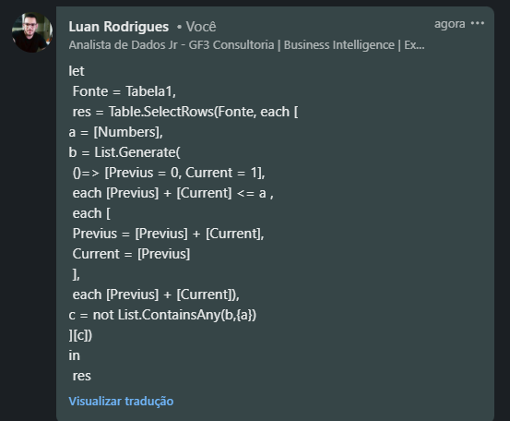
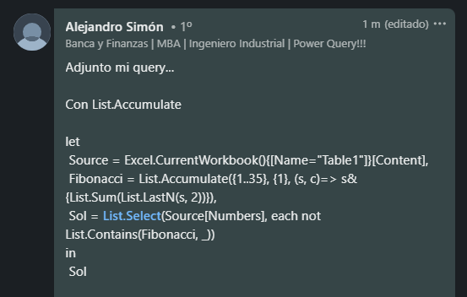
Numbers | Answer Expected
21 | 35
35 | 611
233 | 6767
611 | 196419
6767
10946
75025
196419
9227465

Liste os números que não são um número de Fibonacci.

